TestScenario
ID Test scenaria |  | LoginForma | Opis test scenaria |  | Provera funckionalosti login forme
Test scenario napravio |  | Ivana Mandić | Potvrdio: |  |  | Verzija | 2.0

ID Greške |  |  |  | Pregled greške |  | Okruženje |  |  | Opis Greške |  |  |  | Praćenje greške |  |  | Dodatno
ID greške | Ime | Grešku prijavio | Datum prijave | Deo Aplikacije | Screenshot | Platforma | Operativni sistem | Browser | Koraci za reprodukovanje | Očekivani rezultat | Dobijeni rezultat | Opis | Ozbiljnost | Dodeljeno | Prioritet
1 | Neuspešno logovanje | Ivana | 4.6.2021. | Login | 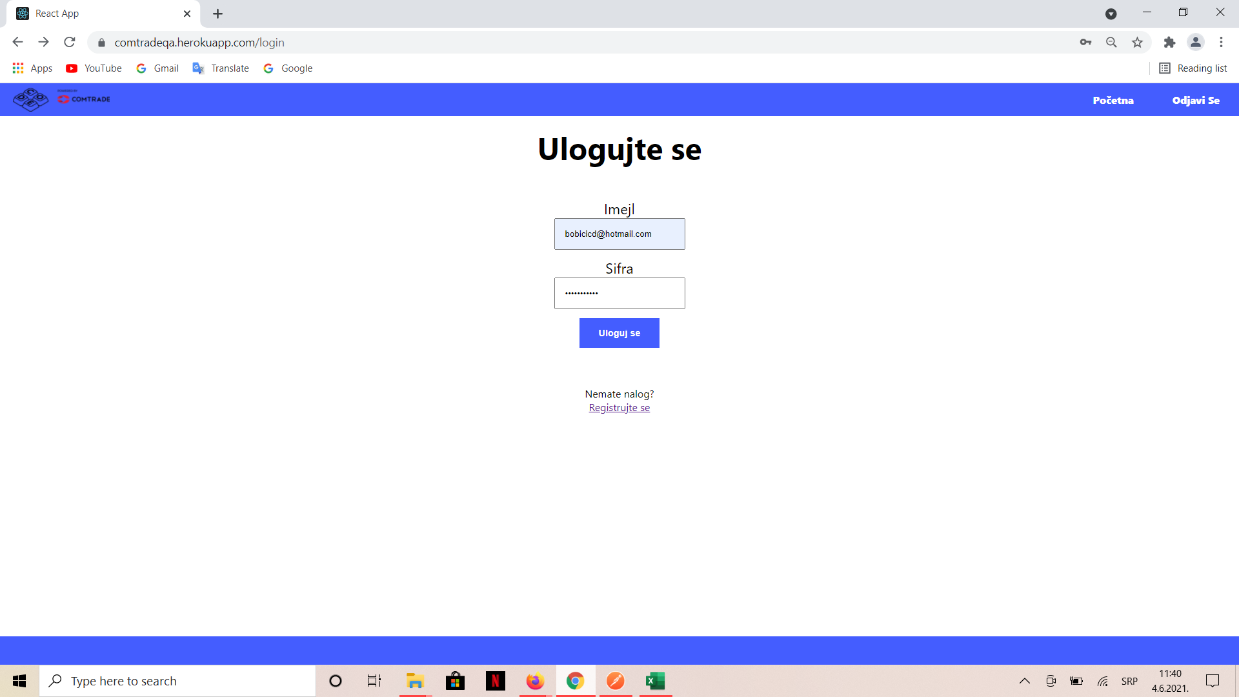 | PC | Windows 10 | Google Chrome | 1. Pristup sajtu 2. Unos neispravnog maila ili šifre 3. Klik na dugme "Uloguj se" | Ispis na ekranu da se korisnik nije ulogovao zbog određene greške | Bez poruke | Prilikom unosa neispravnih podataka za logovanje na ekranu se ne ispisuje greška | Velika | Dusan Bobicic | Visok
2 | Refresh login stranice | Ivana | 4.6.2021. | Login |  | PC | Windows 10 | Google Chrome | 1. Pristup sajtu 2. Unos podataka za logovanje 3. Klik na refresh 4. Klik na go back | Login stranica sa praznim poljima za mail i lozinku | Not found uz nemogućnost povratka na prethodnu stranicu |  | Velika | Vuk Marinkovic | Visok

